CA SÁNG
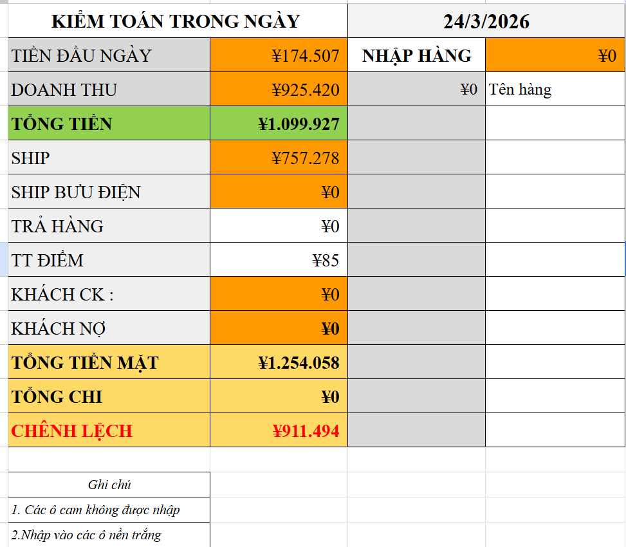
ĐẾM TIỀN Ở REJI
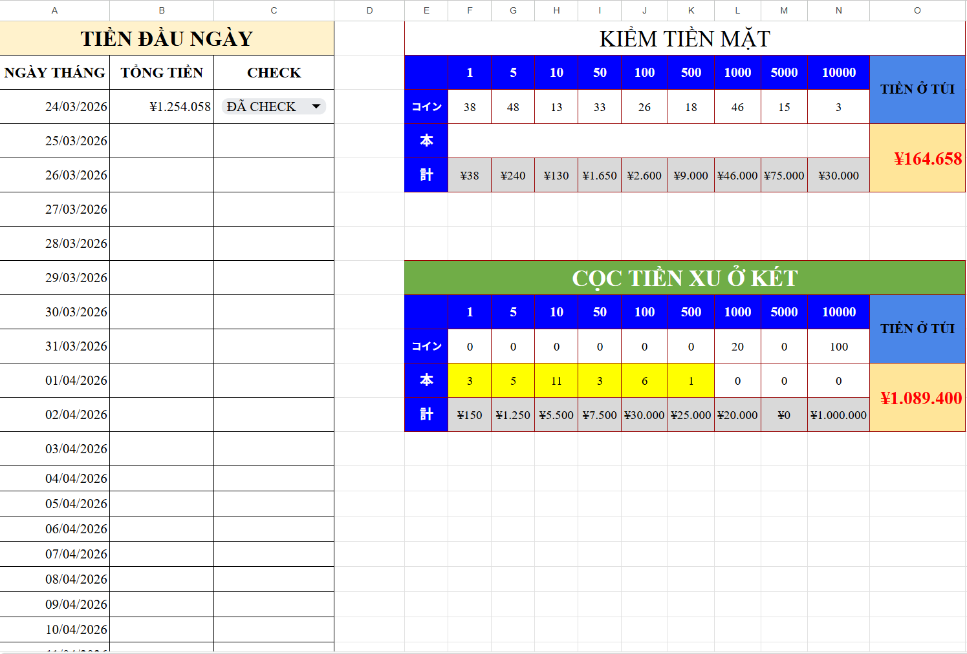

ĐẾM CHUẨN BỊ (XU + TIỀN GIẤY + TÚI TIỀN LẤY HÀNG)PHÍA DƯỚI

NHẬP TỪ Ô NÀY LOẠI HÀNG , TIỀN CHI

CA TỐI
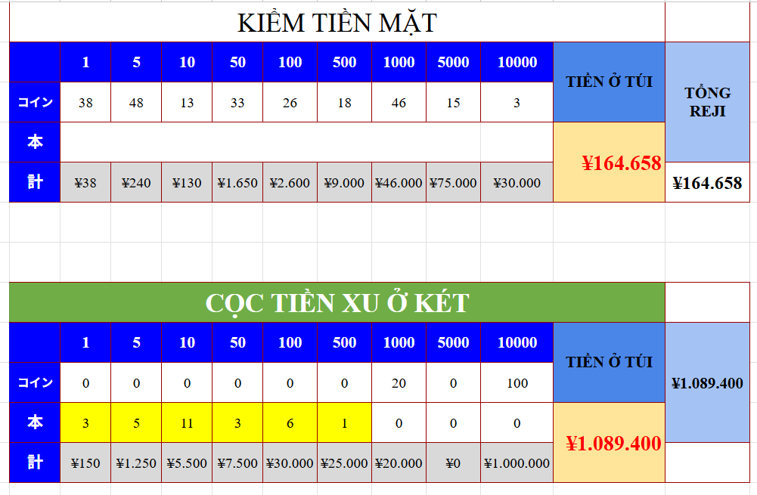
ĐẾM TIỀN Ở REJI

ĐẾM CHUẨN BỊ (XU + TIỀN GIẤY + TÚI TIỀN LẤY HÀNG) PHÍA DƯỚI

QUẢN LÝ CUỐI NGÀY
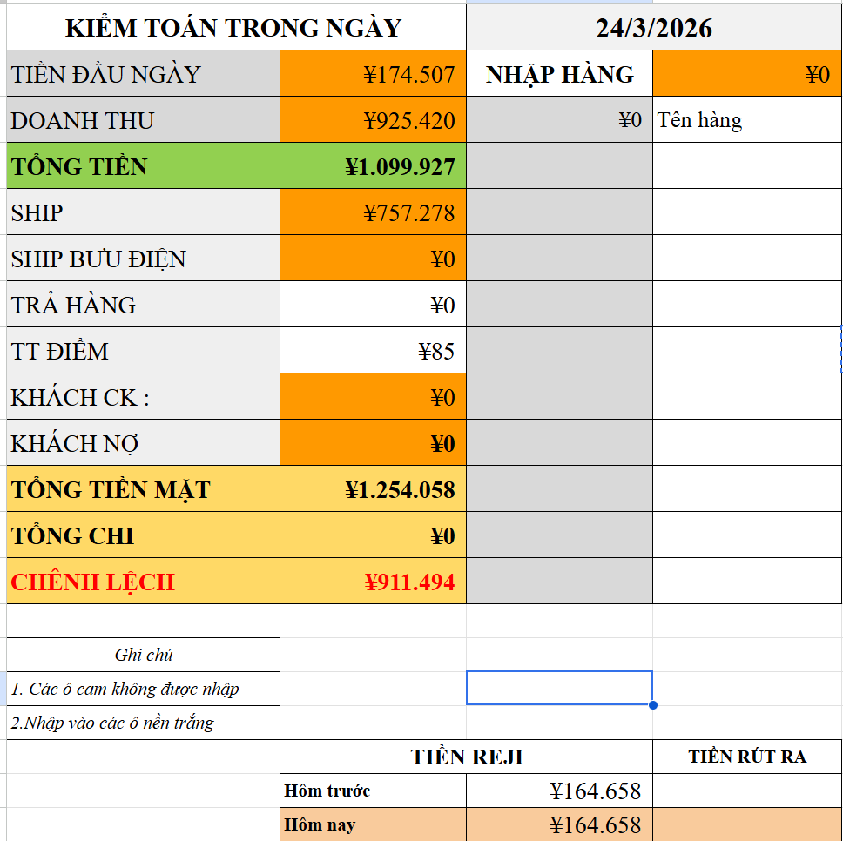
TỔNG CHI TIỀN HÀNG (tự động tính)

TỔNG TIỀN ĐẦU NGÀY(lấy dữ liệu ca sáng nhập vào)

DOANH THU NGÀY(lấy dữ liệu TỪ BÁO CÁO KIOT)

TỔNG SHIP TRONG NGÀY(lấy dữ liệu TỪ BÁO CÁO KIOT + TIỀN MANG THEO ĐỂ THỐI (20,000))

TỔNG SHIP BƯU ĐIỆN (NẾU CÓ)

TRẢ HÀNG(NẾU CÓ)

THANH TOÁN POINT(NẾU CÓ ,lấy dữ liệu TỪ BÁO CÁO KIOT )

KHÁCH CHUYỂN KHOẢN(NẾU CÓ ,lấy dữ liệu TỪ BÁO CÁO KIOT )

KHÁCH NỢ (NẾU CÓ ,lấy dữ liệu TỪ BÁO CÁO KIOT )

TIỀN RÚT MANG VỀ

TIỀN ĐỂ LẠI REJI

